Introducción
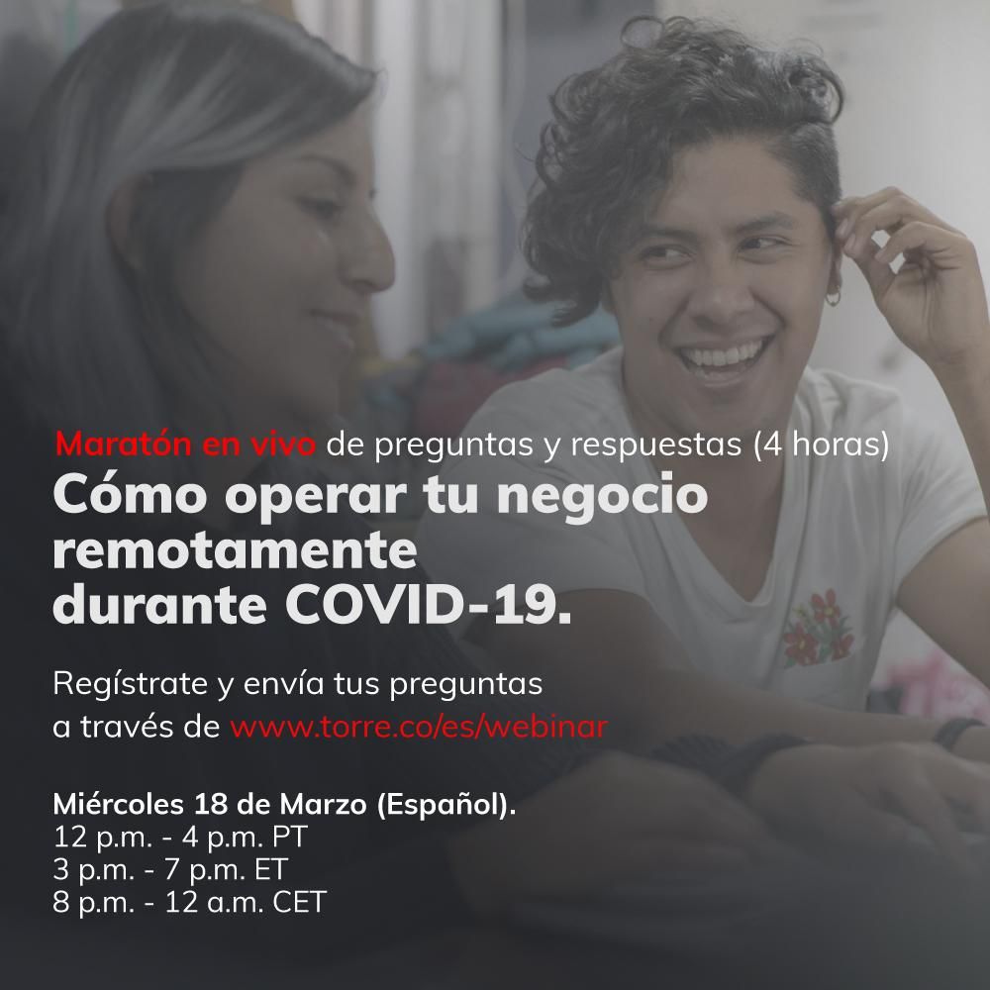

Saludos del equipo del evento! Cómo usar este documento: Esto es todo lo que hemos sacado de la informacion del chat de Zoom, ordenado perfectamente aquí. También tuvimos nuestros panelistas compartiendo su información de contacto, así que acabamos de publicar una lista aquí para que puedas comunicarte a ellos a través de sus perfiles de LinkedIn. El equipo de Torre también tiene su información en la última pestaña. ¡Espero que esto te sea útil!

